상품제안서
쿠비녹스 믹싱볼 찜판 집게3종세트 | 상품코드: S12937

 |  |  |  |  |  |  | 02-713-8555 | www.synergygift.co.kr
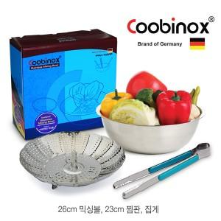

【상세/제작정보】 | 다용도로 사용이 가능한 집게는 고기를 구울때 튀김을 할때에 유용

【인쇄/포장옵션】 | 레이저, 스티커 / 포장지포장

【공급단가】 | 수량 | 50~ | 100~ | 500~ | 1,000~ | 2,000~
*VAT별도 | 단가 | 5,520원 | 5,340원 | 5,150원 | 4,970원 | 4,790원

【상품 URL】 | https://synergygift.co.kr:443/src/goods_detail.php?gdno=14537

